Лист1
 | ПРАЙС-ЛИСТ НА КОМПРЕССИОННЫЕ ФИТИНГИ ТПК-АКВА Россиия
 | Общество с ограниченной ответственностью "Неолит-Дизайн"
 | 4201138, Республика Татарстан, город Казань, улица Проспект Победы, дом 18а |  |  | Интернет магазин:
 | тел. 297-98-94, 297-06-16, 225-20-02 |  |  | www.greenplane.ru
Изображение |  | Артикул | Наименование | Розничная цена, руб | Дилерская цена, руб.
Компрессионные фитинги "ТПК-АКВА" Россия
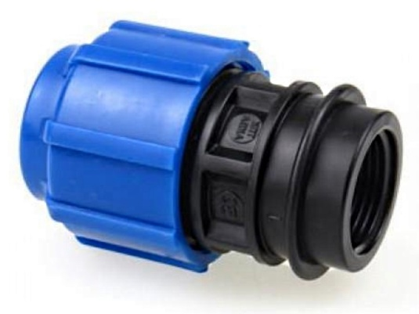 |  | Муфта с внутренней резьбой
 |  | 52002012 | Муфта с внутренней резьбой 20*1/2" | 34.50р. | 23.00р.
 |  | 52002034 | Муфта с внутренней резьбой 20*3/4" | 34.50р. | 23.00р.
 |  | 52002501 | Муфта с внутренней резьбой 25*1" | 42.00р. | 28.00р.
 |  | 52002512 | Муфта с внутренней резьбой 25*1/2" | 42.00р. | 28.00р.
 |  | 52002534 | Муфта с внутренней резьбой 25*3/4" | 42.00р. | 28.00р.
 |  | 52003214 | Муфта с внутренней резьбой 32*1 1/4" | 63.00р. | 42.00р.
 |  | 52003201 | Муфта с внутренней резьбой 32*1" | 63.00р. | 42.00р.
 |  | 52003234 | Муфта с внутренней резьбой 32*3/4" | 63.00р. | 42.00р.
 |  | 52003212 | Муфта с внутренней резьбой 32*1/2" | 63.00р. | 42.00р.
 |  | 52004112 | Муфта с внутренней резьбой 40*1 1/2" | 88.50р. | 59.00р.
 |  | 52004114 | Муфта с внутренней резьбой 40*1 1/4" | 88.50р. | 59.00р.
 |  | 52004001 | Муфта с внутренней резьбой 40*1" | 88.50р. | 59.00р.
 |  | 52004034 | Муфта с внутренней резьбой 40*3/4" | 88.50р. | 59.00р.
 |  | 52005112 | Муфта с внутренней резьбой 50*1 1/2" | 144.00р. | 96.00р.
 |  | 52005114 | Муфта с внутренней резьбой 50*1 1/4" | 144.00р. | 96.00р.
 |  | 52005002 | Муфта с внутренней резьбой 50*2" | 144.00р. | 96.00р.
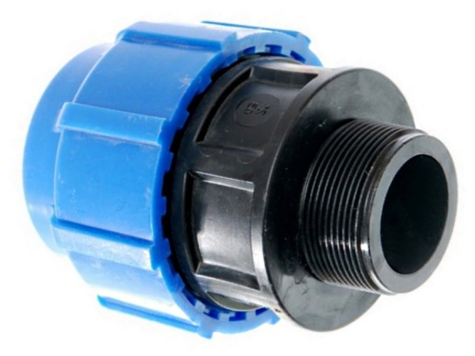 |  | Муфта с наружной резьбой
 |  | 50030020 | Муфта с наружной резьбой 20*1/2" | 30.00р. | 20.00р.
 |  | 53002034 | Муфта с наружной резьбой 20*3/4" | 30.00р. | 20.00р.
 |  | 53002501 | Муфта с наружной резьбой 25*1" | 39.00р. | 26.00р.
 |  | 53002512 | Муфта с наружной резьбой 25*1/2" | 39.00р. | 26.00р.
 |  | 50030025 | Муфта с наружной резьбой 25*3/4" | 39.00р. | 26.00р.
 |  | 53003214 | Муфта с наружной резьбой 32*1 1/4" | 55.50р. | 37.00р.
 |  | 50030032 | Муфта с наружной резьбой 32*1" | 55.50р. | 37.00р.
 |  | 53003234 | Муфта с наружной резьбой 32*3/4" | 55.50р. | 37.00р.
 |  | 50033212 | Муфта с наружной резьбой 32*1/2" | 55.50р. | 37.00р.
 |  | 50031240 | Муфта с наружной резьбой 40*1 1/2" | 78.00р. | 52.00р.
 |  | 50030040 | Муфта с наружной резьбой 40*1 1/4" | 78.00р. | 52.00р.
 |  | 50030140 | Муфта с наружной резьбой 40*1" | 78.00р. | 52.00р.
 |  | 50033440 | Муфта с наружной резьбой 40*3/4" | 78.00р. | 52.00р.
 |  | 50030050 | Муфта с наружной резьбой 50*1 1/2" | 130.50р. | 87.00р.
 |  | 50031450 | Муфта с наружной резьбой 50*1 1/4" | 130.50р. | 87.00р.
 |  | 50030250 | Муфта с наружной резьбой 50*2" | 130.50р. | 87.00р.
 |  | 50030063 | Муфта с наружной резьбой 63*2" | 225.00р. | 150.00р.
 | ПРАЙС-ЛИСТ НА КОМПРЕССИОННЫЕ ФИТИНГИ ТПК-АКВА Россиия
 | Общество с ограниченной ответственностью "Неолит-Дизайн"
 | 4201138, Республика Татарстан, город Казань, улица Проспект Победы, дом 18а |  |  | Интернет магазин:
 | тел. 297-98-94, 297-06-16, 225-20-02 |  |  | www.greenplane.ru
Изображение |  | Артикул | Наименование | Розничная цена, руб | Дилерская цена, руб.
Компрессионные фитинги "ТПК-АКВА" Россия
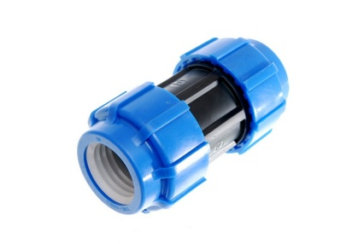 |  | Муфта соединительная
 |  | 50010020 | Муфта 20 | 52.50р. | 35.00р.
 |  | 50010025 | Муфта 25 | 69.00р. | 46.00р.
 |  | 50010032 | Муфта 32 | 85.50р. | 57.00р.
 |  | 50010040 | Муфта 40 | 129.00р. | 86.00р.
 |  | 50010050 | Муфта 50 | 219.00р. | 146.00р.
 |  | 50010063 | Муфта 63 | 346.50р. | 231.00р.
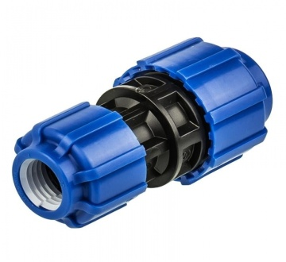 |  | Муфта переходная
 |  | 50022520 | Муфта переходная 25*20 | 70.50р. | 47.00р.
 |  | 50023225 | Муфта переходная 32*25 | 99.00р. | 66.00р.
 |  | 50024025 | Муфта переходная 40*25 | 115.50р. | 77.00р.
 |  | 50024032 | Муфта переходная 40*32 | 127.50р. | 85.00р.
 |  | 50025032 | Муфта переходная 50*32 | 202.50р. | 135.00р.
 |  | 50025040 | Муфта переходная 50*40 | 222.00р. | 148.00р.
 |  | 50026350 | Муфта переходная 63*50 | 306.00р. | 204.00р.
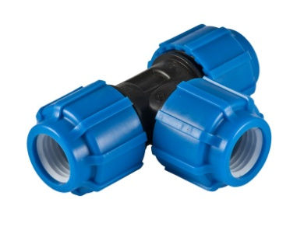 |  | Тройник равносторонний
 |  | 50050020 | Тройник 20 | 82.50р. | 55.00р.
 |  | 50050025 | Тройник 25 | 102.00р. | 68.00р.
 |  | 50050032 | Тройник 32 | 144.00р. | 96.00р.
 |  | 50050040 | Тройник 40 | 223.50р. | 149.00р.
 |  | 50050050 | Тройник 50 | 366.00р. | 244.00р.
 |  | 50050063 | Тройник 63 | 567.00р. | 378.00р.
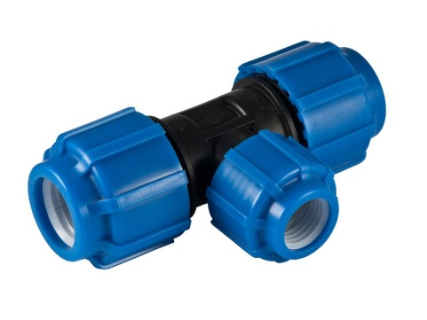 |  | Тройник переходной
 |  | 51252025 | Тройник переходной 25*20*25 | 114.00р. | 76.00р.
 |  | 51322032 | Тройник переходной 32*20*32 | 151.50р. | 101.00р.
 |  | 51322532 | Тройник переходной 32*25*32 | 151.50р. | 101.00р.
 |  | 51402540 | Тройник переходной 40*25*40 | 262.50р. | 175.00р.
 |  | 51403240 | Тройник переходной 40*32*40 | 279.00р. | 186.00р.
 |  | 51502550 | Тройник переходной 50*25*50 | 340.50р. | 227.00р.
 |  | 51503250 | Тройник переходной 50*32*50 | 349.50р. | 233.00р.
 |  | 51504050 | Тройник переходной 50*40*50 | 355.50р. | 237.00р.
 | ПРАЙС-ЛИСТ НА КОМПРЕССИОННЫЕ ФИТИНГИ ТПК-АКВА Россиия
 | Общество с ограниченной ответственностью "Неолит-Дизайн"
 | 4201138, Республика Татарстан, город Казань, улица Проспект Победы, дом 18а |  |  | Интернет магазин:
 | тел. 297-98-94, 297-06-16, 225-20-02 |  |  | www.greenplane.ru
Изображение |  | Артикул | Наименование | Розничная цена, руб | Дилерская цена, руб.
Компрессионные фитинги "ТПК-АКВА" Россия
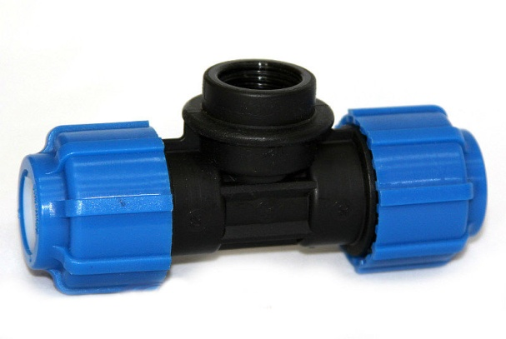 |  | Тройник с внутренней резьбой
 |  | 52201220 | Тройник с внутренней резьбой 20*1/2"*20 | 72.00р. | 48.00р.
 |  | 52203420 | Тройник с внутренней резьбой 20*3/4"*20 | 72.00р. | 48.00р.
 |  | 52250125 | Тройник с внутренней резьбой 25*1"*25 | 90.00р. | 60.00р.
 |  | 52251225 | Тройник с внутренней резьбой 25*1/2"*25 | 90.00р. | 60.00р.
 |  | 52253425 | Тройник с внутренней резьбой 25*3/4"*25 | 90.00р. | 60.00р.
 |  | 52323432 | Тройник с внутренней резьбой 32*1"*32 | 135.00р. | 90.00р.
 |  | 52320132 | Тройник с внутренней резьбой 32*3/4"*32 | 135.00р. | 90.00р.
 |  | 52411240 | Тройник с внутренней резьбой 40*1 1/2"*40 | 205.50р. | 137.00р.
 |  | 52411440 | Тройник с внутренней резьбой 40*1 1/4"*40 | 205.50р. | 137.00р.
 |  | 52400140 | Тройник с внутренней резьбой 40*1"*40 | 205.50р. | 137.00р.
 |  | 52403440 | Тройник с внутренней резьбой 40*3/4"*40 | 205.50р. | 137.00р.
 |  | 52511250 | Тройник с внутренней резьбой 50*1 1/2"*50 | 316.50р. | 211.00р.
 |  | 52511450 | Тройник с внутренней резьбой 50*1 1/4"*50 | 316.50р. | 211.00р.
 |  | 52500150 | Тройник с внутренней резьбой 50*1"*50 | 316.50р. | 211.00р.
 |  | 52500250 | Тройник с внутренней резьбой 50*2"*50 | 316.50р. | 211.00р.
 |  | 52503450 | Тройник с внутренней резьбой 50*3/4"*50 | 316.50р. | 211.00р.
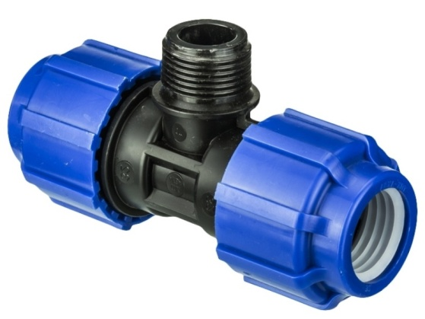 |  | Тройник с наружной резьбой
 |  | 51201220 | Тройник с наружной резьбой 20*1/2"*20 | 67.50р. | 45.00р.
 |  | 51203420 | Тройник с наружной резьбой 20*3/4"*20 | 67.50р. | 45.00р.
 |  | 51250125 | Тройник с наружной резьбой 25*1"*25 | 81.00р. | 54.00р.
 |  | 51251225 | Тройник с наружной резьбой 25*1/2"*25 | 81.00р. | 54.00р.
 |  | 51253425 | Тройник с наружной резьбой 25*3/4"*25 | 81.00р. | 54.00р.
 |  | 51320132 | Тройник с наружной резьбой 32*1"*32 | 124.50р. | 83.00р.
 |  | 51323432 | Тройник с наружной резьбой 32*3/4"*32 | 124.50р. | 83.00р.
 |  | 51411240 | Тройник с наружной резьбой 40*1 1/2"*40 | 196.50р. | 131.00р.
 |  | 51411440 | Тройник с наружной резьбой 40*1 1/4"*40 | 196.50р. | 131.00р.
 |  | 51400140 | Тройник с наружной резьбой 40*1"*40 | 196.50р. | 131.00р.
 |  | 51511250 | Тройник с наружной резьбой 50*1 1/2"*50 | 300.30р. | 200.20р.
 |  | 51511450 | Тройник с наружной резьбой 50*1 1/4"*50 | 300.00р. | 200.00р.
 |  | 51500150 | Тройник с наружной резьбой 50*1"*50 | 300.00р. | 200.00р.
 |  | 51500250 | Тройник с наружной резьбой 50*2"*50 | 300.00р. | 200.00р.
 | ПРАЙС-ЛИСТ НА КОМПРЕССИОННЫЕ ФИТИНГИ ТПК-АКВА Россиия
 | Общество с ограниченной ответственностью "Неолит-Дизайн"
 | 4201138, Республика Татарстан, город Казань, улица Проспект Победы, дом 18а |  |  | Интернет магазин:
 | тел. 297-98-94, 297-06-16, 225-20-02 |  |  | www.greenplane.ru
Изображение |  | Артикул | Наименование | Розничная цена, руб | Дилерская цена, руб.
Компрессионные фитинги "ТПК-АКВА" Россия
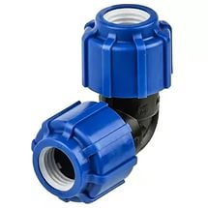 |  | Отвод 90 градусов
 |  | 50040020 | Отвод 20х90° | 54.00р. | 36.00р.
 |  | 50040025 | Отвод 25х90° | 70.50р. | 47.00р.
 |  | 50040032 | Отвод 32х90° | 111.00р. | 74.00р.
 |  | 50040040 | Отвод 40х90° | 163.50р. | 109.00р.
 |  | 50040050 | Отвод 50х90° | 268.50р. | 179.00р.
 |  | 50040063 | Отвод 63х90° | 418.50р. | 279.00р.
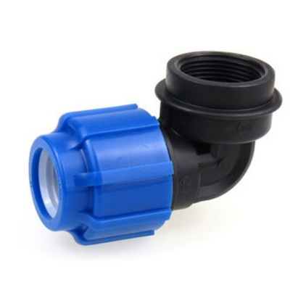 |  | Отвод с внутренней резьбой
 |  | 50022012 | Отвод с внутренней резьбой 20*1/2" | 49.50р. | 33.00р.
 |  | 50022034 | Отвод с внутренней резьбой 20*3/4" | 49.50р. | 33.00р.
 |  | 50022501 | Отвод с внутренней резьбой 25*1" | 60.00р. | 40.00р.
 |  | 50022512 | Отвод с внутренней резьбой 25*1/2" | 60.00р. | 40.00р.
 |  | 50022534 | Отвод с внутренней резьбой 25*3/4" | 60.00р. | 40.00р.
 |  | 50023214 | Отвод с внутренней резьбой 32*1 1/4" | 96.00р. | 64.00р.
 |  | 50023201 | Отвод с внутренней резьбой 32*1" | 96.00р. | 64.00р.
 |  | 50023234 | Отвод с внутренней резьбой 32*3/4" | 96.00р. | 64.00р.
 |  | 50024112 | Отвод с внутренней резьбой 40*1 1/2" | 129.00р. | 86.00р.
 |  | 50024114 | Отвод с внутренней резьбой 40*1 1/4" | 129.00р. | 86.00р.
 |  | 50024001 | Отвод с внутренней резьбой 40*1" | 129.00р. | 86.00р.
 |  | 50025112 | Отвод с внутренней резьбой 50*1 1/2" | 180.00р. | 120.00р.
 |  | 50025114 | Отвод с внутренней резьбой 50*1 1/4" | 180.00р. | 120.00р.
 |  | 50025002 | Отвод с внутренней резьбой 50*2" | 180.00р. | 120.00р.
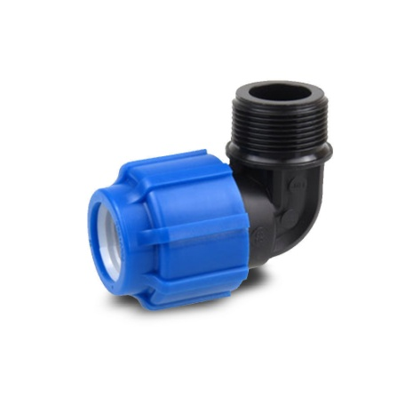 |  | Отвод с наружной резьбой
 |  | 50012012 | Отвод с наружной резьбой 20*1/2" | 45.00р. | 30.00р.
 |  | 50012034 | Отвод с наружной резьбой 20*3/4" | 45.00р. | 30.00р.
 |  | 50012501 | Отвод с наружной резьбой 25*1" | 54.00р. | 36.00р.
 |  | 50012512 | Отвод с наружной резьбой 25*1/2" | 54.00р. | 36.00р.
 |  | 50012534 | Отвод с наружной резьбой 25*3/4" | 54.00р. | 36.00р.
 |  | 50013214 | Отвод с наружной резьбой 32*1 1/4" | 81.00р. | 54.00р.
 |  | 50013201 | Отвод с наружной резьбой 32*1" | 81.00р. | 54.00р.
 |  | 50013234 | Отвод с наружной резьбой 32*3/4" | 81.00р. | 54.00р.
 |  | 50014112 | Отвод с наружной резьбой 40*1 1/2" | 112.50р. | 75.00р.
 |  | 50014114 | Отвод с наружной резьбой 40*1 1/4" | 112.50р. | 75.00р.
 |  | 50014001 | Отвод с наружной резьбой 40*1" | 112.50р. | 75.00р.
 |  | 50015112 | Отвод с наружной резьбой 50*1 1/2" | 175.50р. | 117.00р.
 |  | 50015114 | Отвод с наружной резьбой 50*1 1/4" | 175.50р. | 117.00р.
 |  | 50015002 | Отвод с наружной резьбой 50*2" | 183.00р. | 122.00р.

